Sheet1
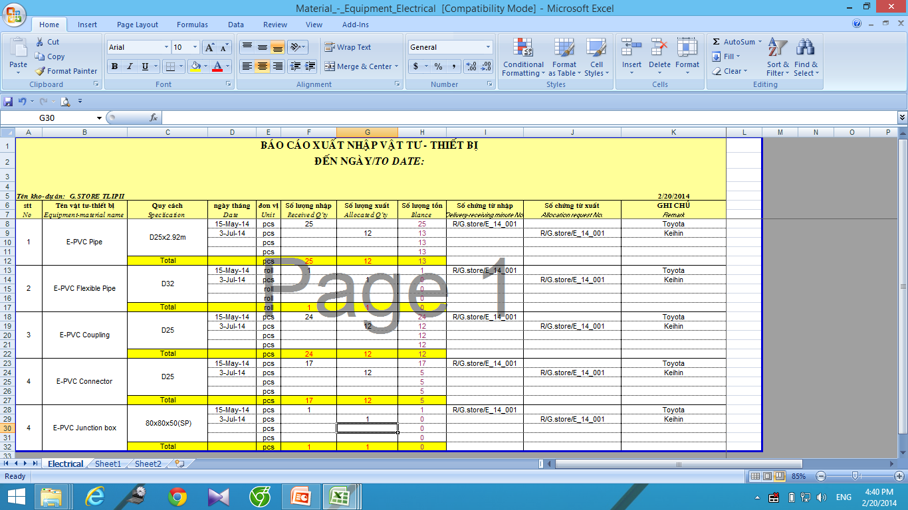
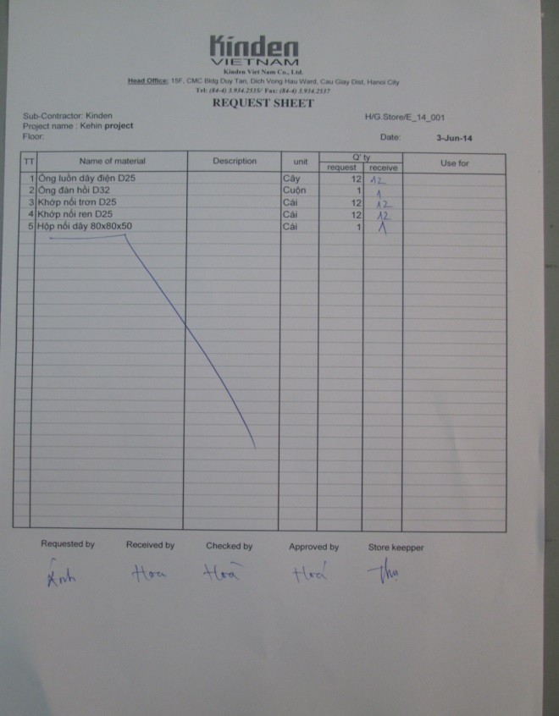
Các bước thủ tục nhập và xuất hàng ở kho

1 | Nhập báo giá
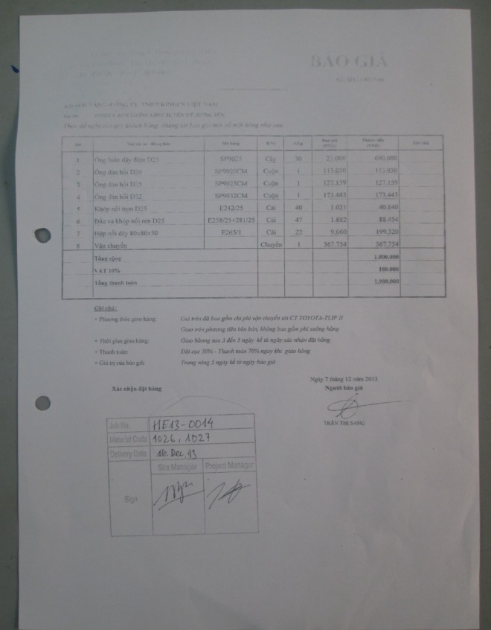
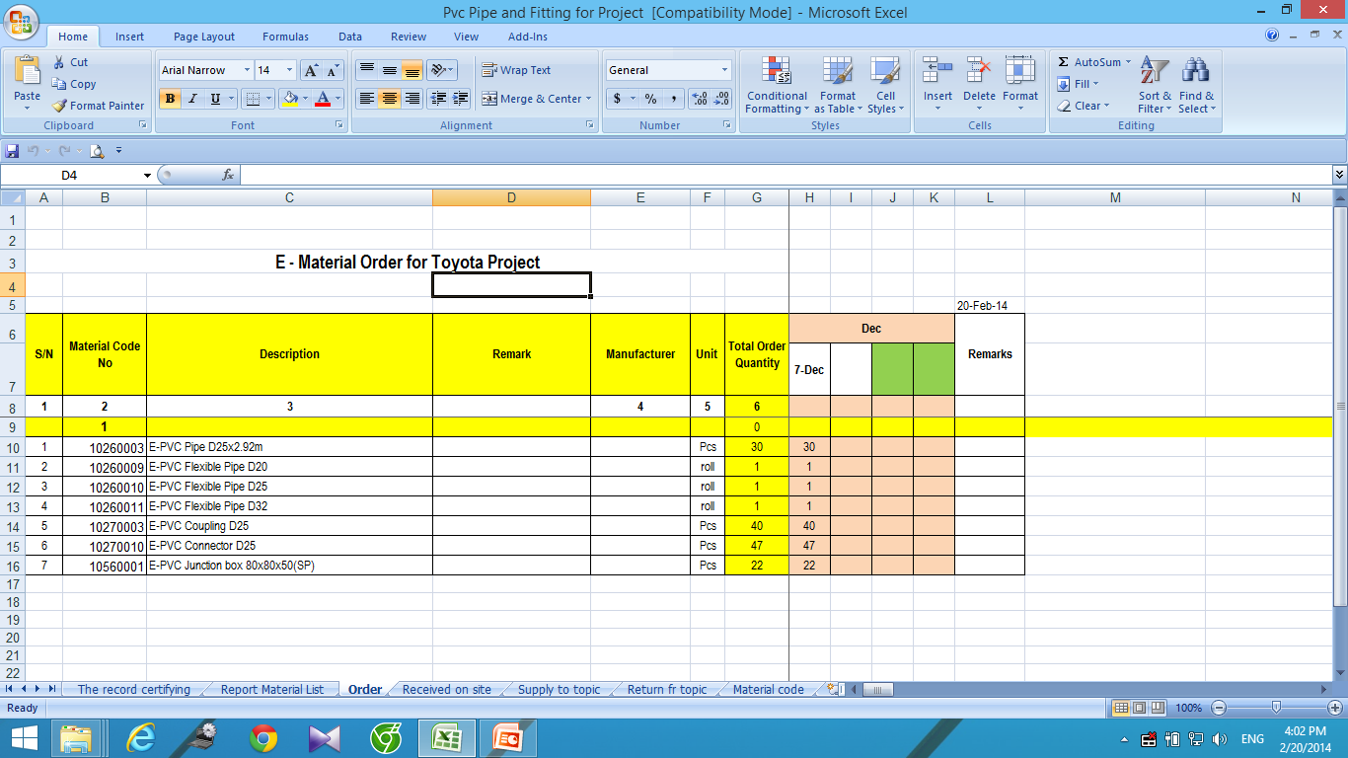

 | 2 . Khi hàng về nhập số liệu:

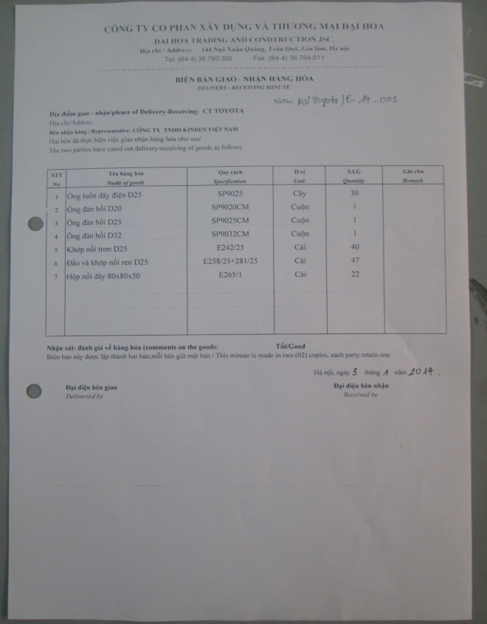
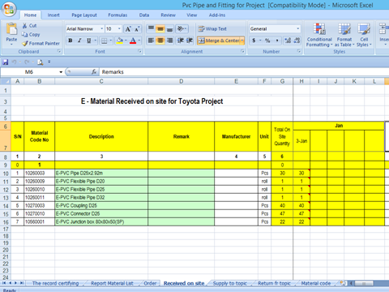

 | 3. Xuất ra công trường ( Thầu phụ)

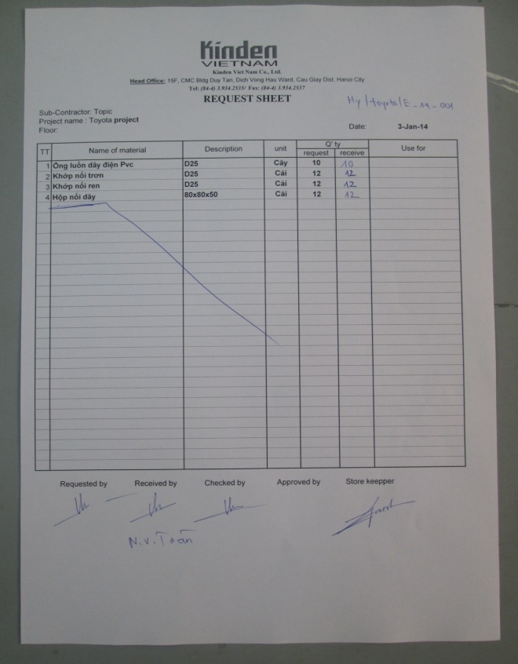
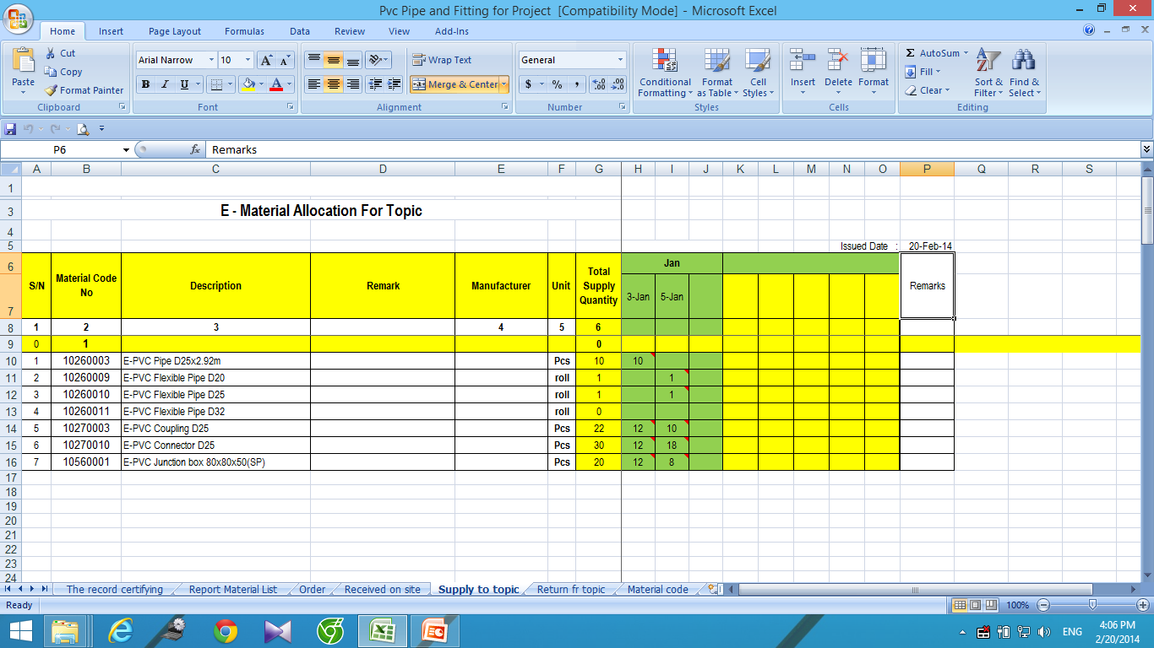

 | 4. Khi công trường ( thầu phụ ) dùng không hết sẽ trả về và kho làm biên bản nhập

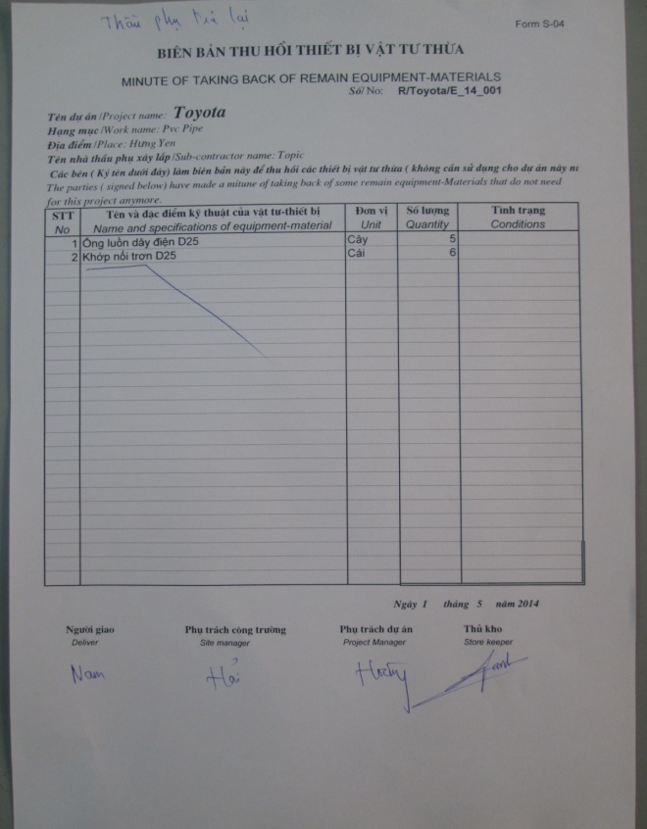
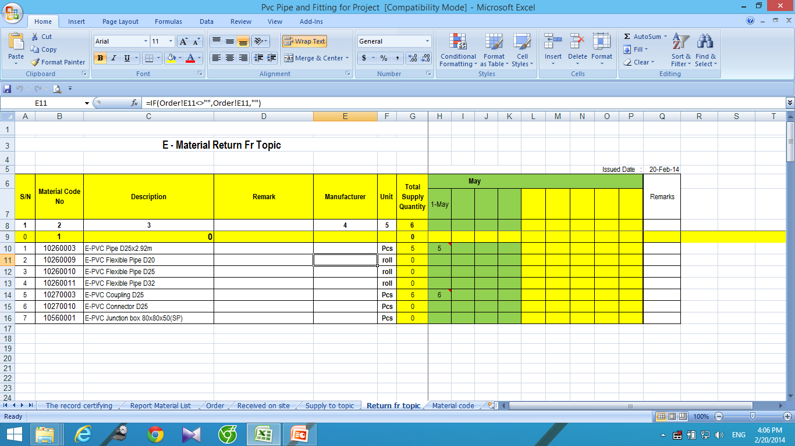

 | 5. Kết thúc dự án số lượng còn lại trong kho sẽ gửi trả về kho tổng
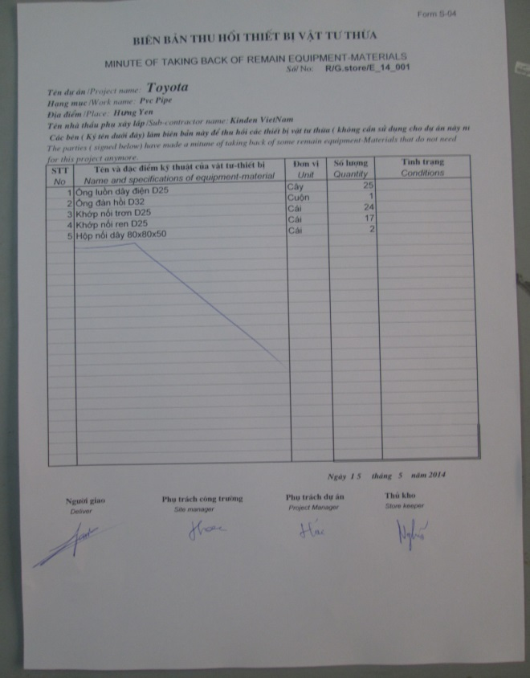
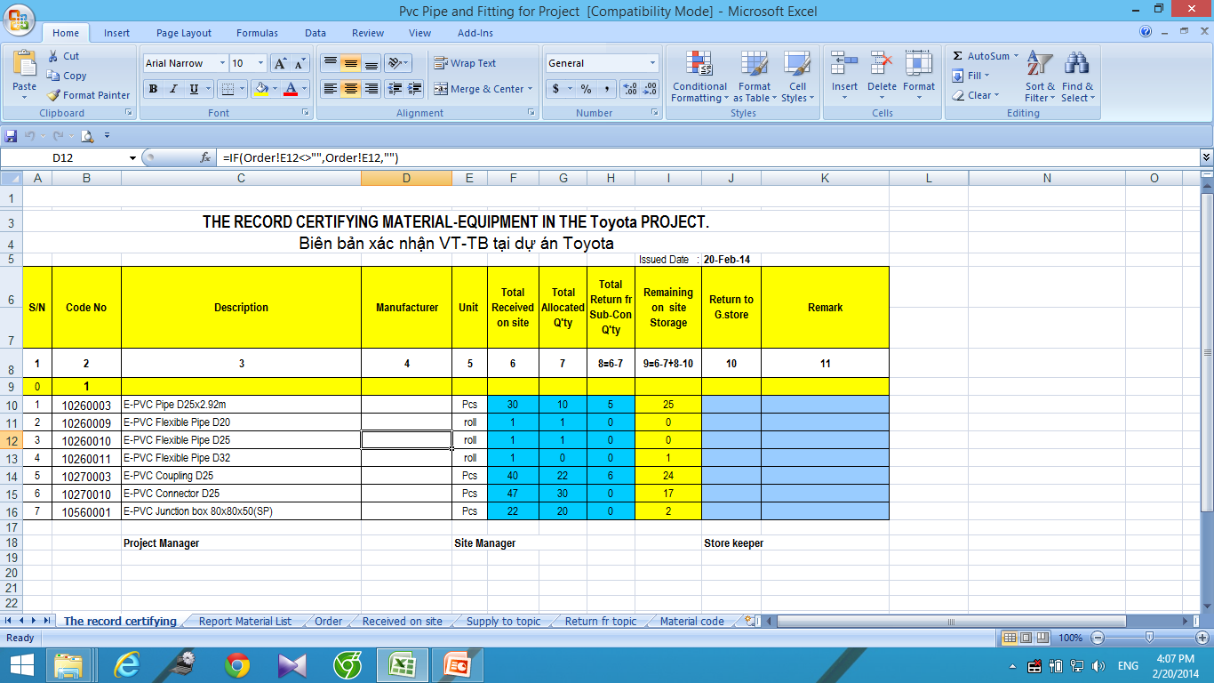

 | 6. Bên kho tổng sẽ tiến hành nhập kho

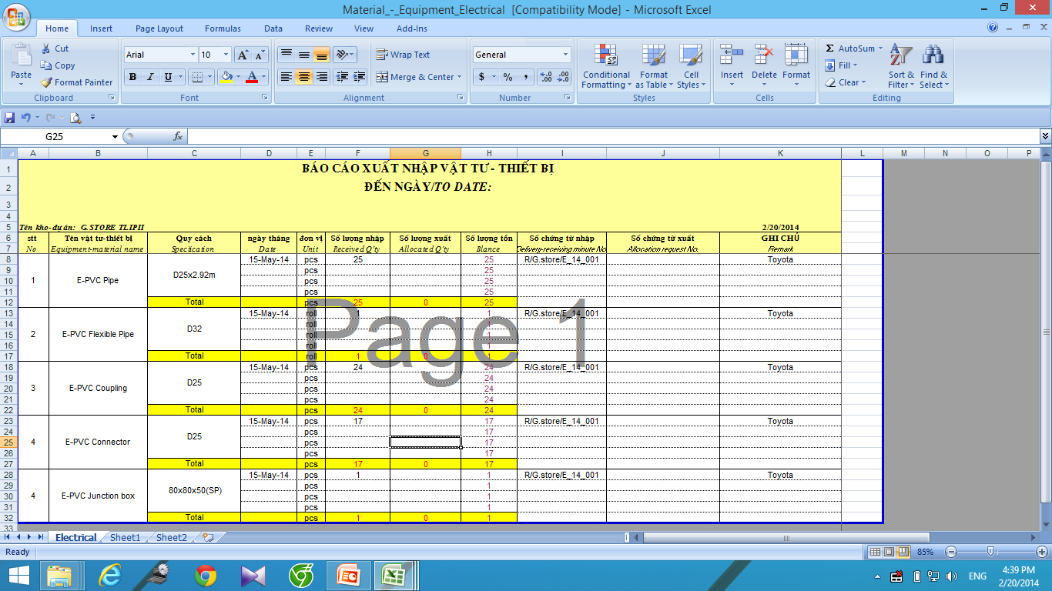

 | 7. Khi công trường nào cần đồ trong kho tổng sẽ xuất lại ra :

